Sheet1
测试项目 | 测试步骤 | 测试结果 | 测试记录
网页加载测试 | 打开应用，输入有效的网页URL，观察网页是否成功加载。 | 应用能够正确加载和显示网页 | 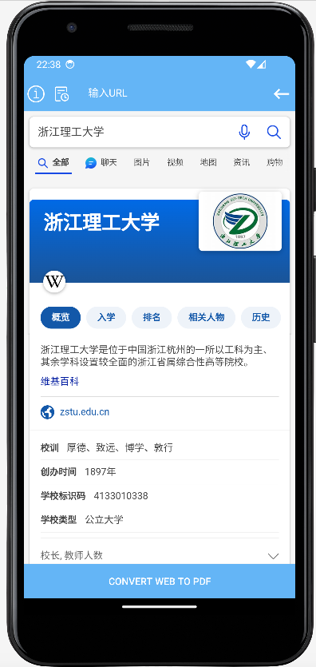
网页到PDF转换测试 | 在应用中加载一个网页，点击转换为PDF按钮，检查PDF文件是否生成 | 应用将加载的网页转换成PDF | 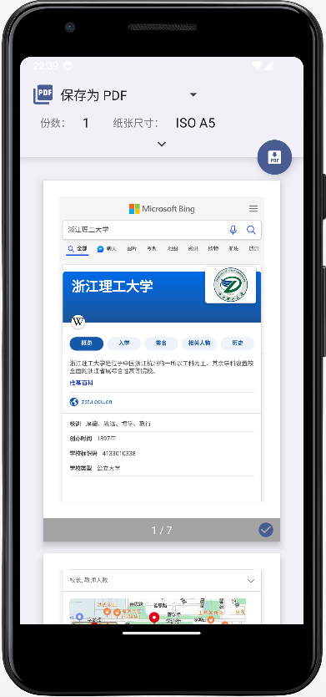
历史记录功能测试 | 进行几次网页转PDF操作，然后打开历史记录，检查是否记录了所有操作 | 应用正确记录每次转换操作 | 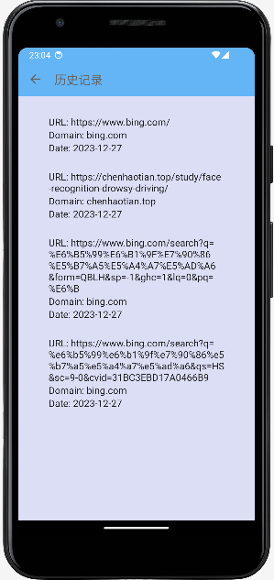
删除历史记录测试 | 在历史记录中选择一条或多条记录进行删除，确认记录是否被成功移除 | 应用能够删除指定的历史记录 | 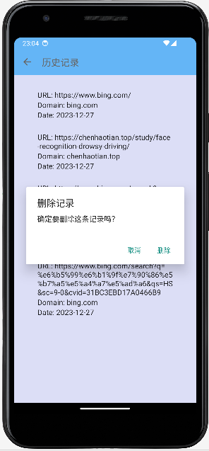
进度指示测试 | 加载一个网页和转换为PDF，观察是否有进度条或其他进度指示出现 | 在网页加载和转换过程中有进度指示 | 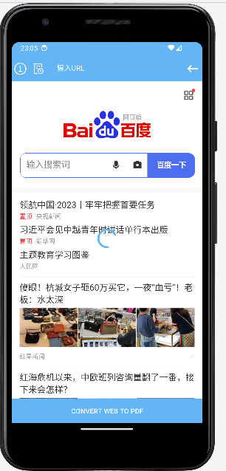
转换质量测试 | 转换多种网页，比较原网页和PDF文件的布局和内容 | PDF质量满足需求 | 